Sheet2
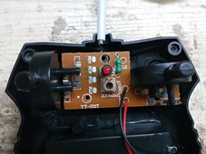
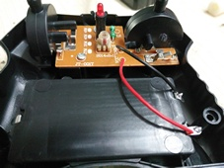

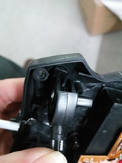
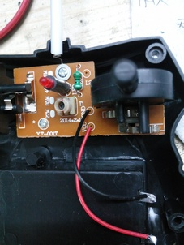

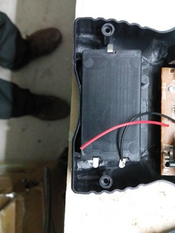

Sheet3
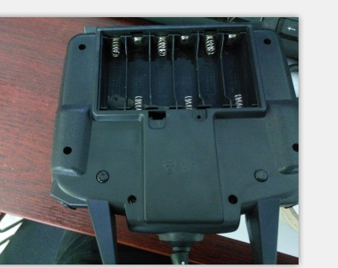

 |  | 9V遥控发射.13个按键功能加1个3档开关(低,中,快)3种速度功能
 |  | 具备底电压报警功能.予留记忆IC(24C02)的2个数据脚

 | 功能说明

预留无功能 |  | 预留一键返航
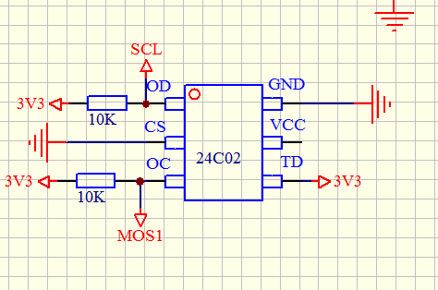

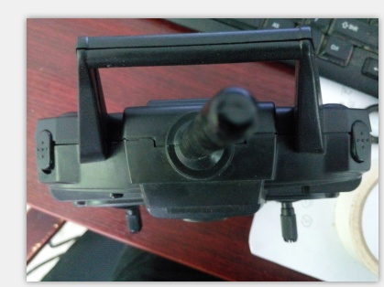

摄像键 |  | 一键翻滚

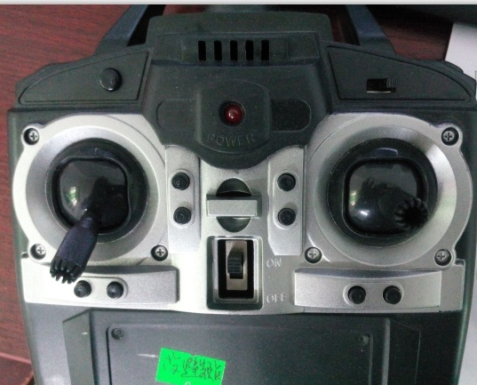

 |  |  |  | 3挡开关(3种速度)
无头按键 |  |  |  | 分别是%(30-60-100 )
 |  |  |  | %100时四个方向能翻滚

无功能

无功能

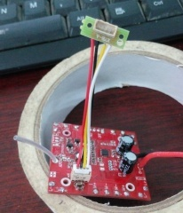
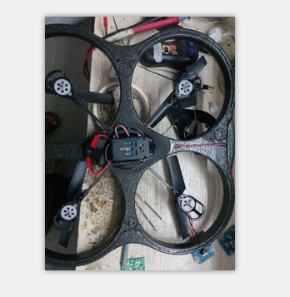
 |  |  | 接收4.2伏
 |  |  | 摄像 WIFI连接口

 |  |  | 卡死,底压,灯控
 |  |  | 过RTTE, FCC认证

